Uitleg
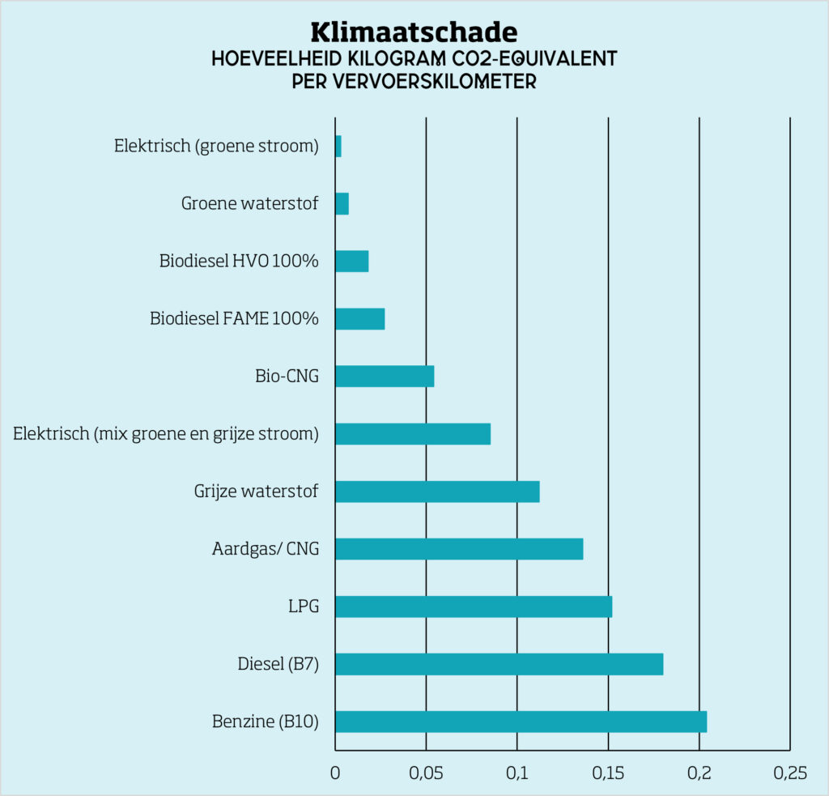

Wat is duurzame en schone brandstof? | Natuur & Milieu (natuurenmilieu.nl)

Voor de verdeling van het maximale kortingsbedrag ad. € 46.000 heeft de gemeente gebruik gemaakt van bovenstaande grafiek
Zie excelblad 'Invullijst'. Gaarne per jaar 130 wagendagen verdelen dus zowel voor 2024 alswel 2025.

 | CO2-equivalent | weegfactor | fictieve korting
Emissieloos | 0.025 | 7.2 | 46,000
HVO 100 of bio-CNG | 0.055 | 3.3 | 20,909
CNG | 0.135 | 1.3 | 8,519
Diesel (B7) | 0.18 | 1.0 | 0

